Část 2-a
Část 2- a
Informace o nastavení vnitřních zásad řízení, uspořádání a dalších postupů a mechanismů podle §8b odst. 1 písm. a) až f) zákona č. 21/1992 Sb., o bankách Obsah údajů o řádné správě a řízení společnosti

Nastavení vnitřních zásad řízení, uspořádání a dalších postupů a mechanismů podle §8b odst. 1 písm. a) Informace o řádné správě a řízení společnosti |  | Zákon č. 21/1992 Sb., o bankách §11b odst. 2 písm. b) s odkazem na §8b odst. 1 písm. a)
Informace platné k datu: | 2021-12-31

Informace o řádné správě a řízení společnosti |  | §11b odst. 2 písm. b) s odkazem na §8b odst. 1 písm. a)
V rámci svého ŘKS Banka zajišťuje: a) předpoklady řádné správy a řízení Banky, a to stanovením: 1. zásad a postupů řízení, 2. organizačního uspořádání s vymezením působností, rozhodovacích pravomocí, neslučitelných funkcí a postupů pro zamezení vzniku možného střetu zájmů, 3. řádných administrativních a účetních postupů, 4. systému odměňování osob, jejichž činnosti v rámci výkonu jejich zaměstnání, povolání nebo funkce mají významný vliv na Bankou podstupovaná rizika a jejich míru, včetně zásad pro určení a podmínky výplaty pevné a pohyblivé složky odměn, postupů pro přijímání rozhodnutí o odměňování a způsobu posuzování výkonnosti tak, aby systém odměňování přispíval k řádnému a účinnému řízení rizik a byl s ním v souladu, b) řízení rizik, a to stanovením: 1. pravidel přístupu k rizikům, kterým může být Banka vystavena, včetně rizik vyplývajících z vnějšího prostředí a rizika likvidity, 2. účinných postupů rozpoznávání, vyhodnocování, měření a sledování a ohlašování rizik, 3. účinných postupů přijímání opatření vedoucích k omezení případných rizik, c) systém vnitřní kontroly, jehož součástí je: 1. vnitřní audit a 2. průběžná kontrola dodržování právních povinností Banky a povinností plynoucích z jejích vnitřních předpisů, d) důvěryhodnost, odbornou způsobilost a zkušenost představenstva, dozorčí rady a kreditní komise jako celku, zajišťující porozumění činnostem Banky, včetně dostatečného porozumění hlavním rizikům.
Hlavní zásady a principy ŘKS: a) princip „čtyř očí“ 1. při provádění všech transakcí Banka vychází z tzv. principu „čtyř očí“, kdy k nabytí platnosti musí být zahájené transakce skutečně schváleny a kontrolovány nezávislou druhou osobou, b) princip „sdílení informací“ 1. v rámci činnosti Banky je důsledně dodržován režim nakládání s informacemi získanými pracovníky Banky v rámci svého pracovního zařazení. Pracovník, který v průběhu svého pracovního poměru získá neveřejnou informaci, nesmí této informace vyžít ve svůj prospěch nebo prospěch třetí osoby. 2. pracovníci Banky jsou povinni dodržovat příslušná profesní pravidla v oblasti sdílení informací a zachovávat mlčenlivost, c) princip „čínských zdí“ 1. organizační uspořádání a rozdělení útvarů Banky je upraveno s cílem zabránit možnému střetu zájmů a tím zvýšit ochranu Klientů Banky, 2. fyzické a organizační členění útvarů Banky a způsob práce umožňuje vhodným způsobem zajistit kontinuální a přiměřenou vnitřní kontrolu činností, d) vzdělávání 1. opatření se provádějí též v oblasti řízení lidských zdrojů. Toto je nezbytné pro účinné provozování Banky a je to jedním z faktorů, které ovlivňují kontrolní prostředí Banky. Začlenění nových pracovníků se provádí formou výběrového řízení ve spolupráci s profesionálními institucemi nebo osobních pohovorů a dotazníků, 2. zvyšování profesionality pracovníků je dále zajišťováno interním a externím školením a účastí na domácích a zahraničních seminářích,
Předpoklady řádné správy a řízení Banky ŘKS zahrnuje všechny činnosti Banky, včetně činností outsourcovaných, a podílejí se na něm všechny organizační útvary Banky. ŘKS Banky je trvalý proces probíhající na všech úrovních napříč celou Bankou, navržený za účelem dosahování zejména následujících cílů Banky: a) provádění činnosti Banky v souladu s celkovou strategií Banky a vnitřní předpisovou základnou Banky při optimálním vynaložení nákladů (výkonnostní cíle), b) aktuálnosti, spolehlivosti a ucelenosti informací používaných Bankou pro rozhodovací procesy a poskytnutých Bankou třetím stranám (informační cíle), c) souladu vnitřních předpisů, činností Banky se ZoB, ZPKT, Vyhláškou, Nařízením a jinými právními předpisy (cíle souladu). ŘKS je v Bance nastaven: a) s ohledem na velikost Banky, její organizační uspořádání, povahu, rozsah a složitost činností, které vykonává nebo hodlá vykonávat, a přihlíží přitom k vývoji prostředí, v němž podniká, včetně vývoje v oblasti řádné správy a řízení společnosti; b) tak, aby bylo zajištěno, že případné nedostatky ŘKS budou včas odhalovány, ohlašovány, aby umožňoval včasnou nápravu těchto nedostatků a následné ověření účinnosti opatření přijatých k nápravě; c) tak, aby svojí složitostí (vzhledem k výše uvedenému) nebránil v efektivním naplňování cílů, pro které je vytvořen. Definice jednotlivých prvků a procesů ŘKS, včetně zásad a procesů řízení, a z toho vyplývajících povinností a odpovědností pro jednotlivé organizační útvary či pracovní pozice v Bance jsou jednoznačně a detailně upraveny v jednotlivých vnitřních předpisech Banky, přičemž samotný proces tvorby, schvalování, vydávání, změn, rušení, evidence a správy vnitřních předpisů upravuje vrcholový předpis VP_02. Veškeré činnosti, operace, schvalovací či rozhodovací úkony a kontrolní činnosti v Bance jsou zpětně vysledovatelné (rekonstruovatelné). Banka tedy ke všemu uvedenému vytváří odpovídající a
Řízení rizik Banka má nastaven systém řízení rizik tak, aby bylo zajištěno soustavné poskytování komplexních informací o jednotlivých rizicích, v jejich vzájemných souvislostech a celkovém rozsahu podstupovaných rizik. Banka při řízení rizik zohledňuje všechna významná rizika a rizikové faktory s přihlédnutím k povaze, rozsahu a složitosti činností. Banka v souladu s Vyhláškou soustavně řídí: f) riziko úvěrové, tržní, operační, likvidity, koncentrace, g) další významná rizika, zejména riziko reputační, strategické a riziko spojené se zdroji kapitálu a financování, h) celkově podstupované riziko, i) riziko nových produktů a procesů, přičemž pro většinu výše zmíněných rizik má Banka vypracované samostatné vnitřní předpisy. Banka průběžně udržuje přiměřený kapitál ke krytí podstupovaných rizik, přičemž strategie a postupy pro řízení rizik a strategie a postupy pro plánování a udržování kapitálu ke krytí rizik jsou ucelené a propojené. Banka při řízení rizik a zajišťování jejich krytí obezřetně zohledňuje faktory, které ovlivňují výsledky vyhodnocování či měření podstupovaných rizik, včetně vlivů: a) tvorby opravných položek a dalších úprav ocenění aktiv a tvorby rezerv k podrozvahovým položkám, b) používání vlastních odhadů a modelů, c) zohledňování výsledků testů, zejména testu úrokového šoku a dalších komplexních stresových testů, d) využívání derivátů, zohledňování zajištění a dalších technik snižujících riziko, e) zohledňování efektů z rozložení rizik. Pokud podstupované riziko nebo celková míra podstupovaných rizik nejsou i při zohlednění vlivu mechanismů vnitřní kontroly přiměřeně kryty, Banka včas přijme vhodná a účinná nápravná opatření. Banka rozpoznává a řídí rizika spjatá s novými nebo nestandardními produkty, operacemi, službami a dalšími činnostmi, trhy, segmenty Klientů, zeměpisnými oblastmi, protistranami, distribučními místy a ka
Systém vnitřních kontrol Důležitou součástí ŘKS Banky je systém vnitřních kontrol. Banka má zaveden a udržuje systém vnitřních kontrol na všech řídicích a organizačních úrovních. Za zajištění systému vnitřních kontrol v jednotlivých organizačních útvarech Banky jsou plně zodpovědní Vedoucí pracovníci. Běžné vnitřní kontroly jsou součástí běžné, každodenní práce všech Vedoucích pracovníků. Smyslem vnitřních kontrol je zajišťování kontroly jednotlivých pracovních postupů všech činností Banky, kontrola dodržování právních a vnitřních předpisů, pravidel řízení rizik, ověřování dostatečnosti kontrolních mechanismů, účinnosti přijatých nápravných opatření a dalších důležitých aspektů souvisejících s činností Banky. Vnitřní kontroly jsou tvořeny souborem mechanismů, systémů, postupů a norem, které zaručují kvalitní a účinné řízení Banky. Nezbytným předpokladem kvalitního fungování vnitřních kontrol je jejich soustavné a prokazatelné provádění. Systém vnitřních kontrol má tyto základní části: a) provozní kontrola (kontrolní činnost v rámci jednotlivých procesů v Bance), b) kontrola po linii řízení, c) fyzická kontrola, d) kontrola prováděná specializovanými útvary (zejména 010, 122) a dozorčí radou Banky. Provozní kontrola je každodenní činnost, která sleduje především dodržování obecně závazných norem a vnitřních předpisů Banky, správnost a oprávněnost jednotlivých úkonů včetně dodržování stanovených limitů. Kontrolu provádějí jednotliví pracovníci Banky v rámci organizačního útvaru, pod který byli zařazeni na základě jim určených pracovních povinností a odpovědností určených vnitřními předpisy Banky a pracovními postupy. Každý pracovník Banky si v rámci své pracovní náplně sám provádí kontrolu své činnosti a tím si ověřuje správnost a kvalitu činnosti, kterou vykonává. Právem každého pracovníka Banky je navrhnout opatření ke zvýšení účinnosti ŘKS a snížení rizik. Banka má zavedeny postupy pro interní hlášení pracovn
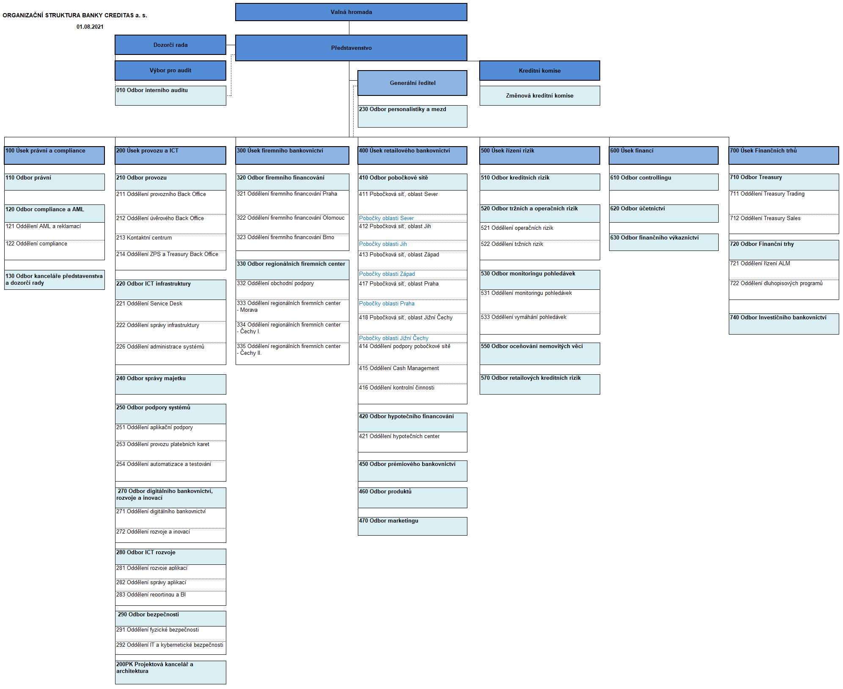
Organizační uspořádání banky:

Konsolidovanou bází dle obezřetnostního rámce jak je uvedeno v Části 1, nejsou dotčeny konsolidované báze jednotlivých subjektů Skupiny CREDITAS dle jimi aplikovaných účetních rámců. Aplikace těchto rámců je odvislá od statusu jednotlivých subjektů , právních předpisů jurisdikcí dle destinace sídla nebo místa jejich činnosti a v rámci jimi daných přípustných kriterií i vlastní volbou jednotlivých subjektů. V konkrétním případě Banky se jedná o zákon o účetnictví, vyhlášky vydané Ministerstvem financí České republiky a české účetní standardy pro banky a jiné finanční instituce. Banka dle aplikovaného účetního rámce počínaje rokem 2021 také sestavuje konsolidovanou účetní závěrku, protože není konsolidovanou účetní jednotkou zahrnutou do konsolidačního celku jiné konsolidující osoby, která je konsolidující účetní jednotkou nebo konsolidující zahraniční osobou řídící se právem členského státu Evropské unie. V rámci takto vymezeného konsolidačního celku je Banka konsolidující účetní jednotkou a subjekt EKORENT, spol. s r.o. (IČ 45278288) je účetní jednotkou konsolidovanou. Podrobnější informace lze nalézt v kapitole 2. Účetních postupů auditovaných účetních závěrek Banky, které jsou dostupné na webové adrese: https://www.creditas.cz/povinne-uverejnovane-informace/ . V případech ostatních subjektů se jedná o zákon o účetnictví, vyhlášky vydané Ministerstvem financí České republiky a české účetní standardy pro banky a jiné finanční instituce, vyhlášky, pravidla a standardy vydané Ministerstvem financí České republiky pro podniky, které nejsou bankami a jinými finančními institucemi, mezinárodní standardy účetního výkaznictví ve znění přijatém EU („IFRS“) a dále účetní předpisy dle sídla nebo místa podnikání, pokud jsou mimo Českou republiku, přičemž v případě subjektu CREDITAS B.V., který je nejvýše postavenou právnickou osobu v rámci Skupiny CREDITAS, se jedná o účetní předpisy a standardy Nizozemského království. Podrobnější informace jsou uváděny v materiálech jednotli
Údaje o zajišťování důvěryhodnosti, odborné způsobilosti a zkušenosti členů vedoucího orgánu, osob ve vrcholném vedení a osob v klíčových funkcích |  | §11b odst. 2 písm. b) s odkazem na §8b odst. 1 písm. d)
Stručné shrnutí přístupu k zajišťování důvěryhodnosti, odborné způsobilosti a zkušenosti členů vedoucího orgánu, osob ve vrcholném vedení a osob v klíčových funkcích |  | §8b odst. 1 písm. d)
Organizační struktura KB nastavena tak, aby představovala průhledné a ucelené vymezení působností a pravomocí všech společností, včetně jednotlivých pracovníků na všech organizačních a řídicích úrovních, aby bylo dostatečně zamezeno vzniku možného Střetu zájmů, a aby podporovala funkční, efektivní a obezřetné řízení a výkon dalších činností, včetně činností rozhodovacích a kontrolních, a to způsobem neohrožujícím řádné, čestné a profesionální plnění povinností pracovníků KB. Odborná způsobilost a zkušenost je posuzována zejména na základě dosavadní pravocní kariéry uchačů a jejich dokladů o nejvyšším dosaženém vzdělání.
Údaje o zajišťování odborné způsobilosti a zkušenosti statutárního orgánu, správní rady a dozorčí rady jako celku, zajišťující porozumění činnostem banky, včetně dostatečného porozumění hlavním rizikům |  | §11b odst. 2 písm. b) s odkazem na §8b odst. 1 písm. e)
Stručné shrnutí přístupu k zajišťování odborné způsobilosti a zkušenosti statutárního orgánu, správní rady a dozorčí rady jako celku, zajišťující porozumění činnostem banky, včetně dostatečného porozumění hlavním rizikům |  | §8b odst. 1 písm. e)
Odborná způsobilost a zkušenost je posuzována zejména na základě dosavadní pravocní kariéry uchačů a jejich dokladů o nejvyšším dosaženém vzdělání.

